3. Mapa Representativo
3. MAPA REPRESENTATIVO

O mapa representativo traz a distribuição geográfica do número de trabalhadores incluídos no mercado concorrente em azul, e uma aproximação da distribuição dos trabalhadores do mercado geral em verde.

Para o mercado geral utiliza-se apenas uma aproximação, pois, como já citado, o mercado geral pode ter um recorte diferente por cargo, e isto exigiria a representação em vários mapas. Como o objetivo é apenas ilustrar de forma simplificada a abrangência do estudo, é representada a contagem total de trabalhadores nos cargos incluídos no estudo, em municípios selecionados, para empresas do mesmo porte que aquelas utilizadas como referência.
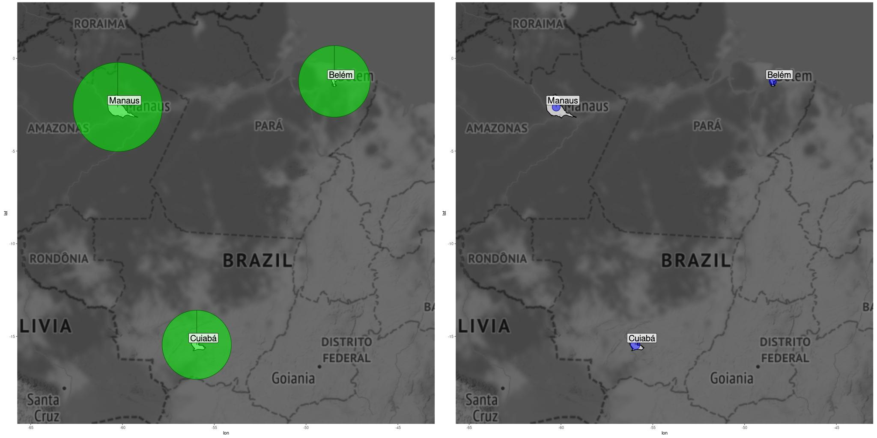

Turnover
Turnover anualizado 38 % | mesorregião: Centro Amazonense | divisão: ATIVIDADES DOS SERVIÇOS DE TECNOLOGIA DA INFORMAÇÃO

Turnover para o mercado geral - recortes por cargo
Cargo | Turnover anualizado
Almoxarife | 74.3
Analista de sistemas junior | 68.6
Programador junior | 65.3
Analista de sistemas pleno | 50.7
Programador pleno | 48.2
Analista de suporte pleno | 47.6
Programador senior | 45.5
Analista de suporte senior | 43.5
DBA - (Administrador de banco de dados) | 40.3
Analista de sistemas senior | 38.4
Auxiliar administrativo | 38.3
Desenvolvedor Java | 31.8
Designer gráfico | 31.4
Analista de suporte junior | 29.9
Assistente de contabilidade | 29.1
Técnico de helpdesk | 28.1
Analista de contabilidade | 27.6
Técnico de manutenção | 25.8
Agile coach | 25
Gerente de desenvolvimento de sistemas | 24.4
Gerente de projetos | 22.5
Assistente administrativo | 20.5
Analista de redes | 14
Supervisor administrativo | 8.6

5.2 Benchmark Salários (MG)
5.2 BENCHMARK DE SALÁRIOS (MERCADO GERAL)

O benchmark de salários apresenta os principais resultados da pesquisa, considerando a referência do mercado geral, ou seja, comparando cargos e/ou colaboradores da empresa versus o mercado geral. Uma das grandes vantagens do Mercadômetro sobre as pesquisas tradicionais, é que o cliente tem 100% de match nestes resultados: haverá comparativos para todos os cargos pesquisados.

Segue a descrição campo a campo das informações disponíveis nesta seção:
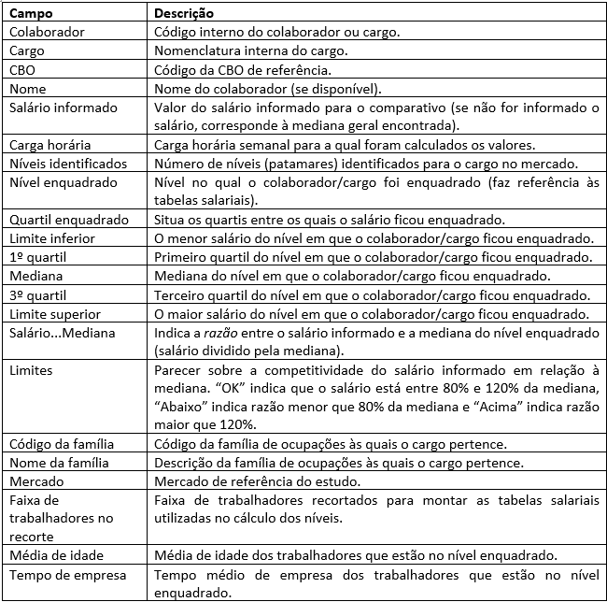

Geral_Escolaridade
 | 1o. Quartil (R$) | Mediana (R$) | 3o. Quartil (R$)
Analfabeto | 1,162 | 1,526 | 1,868
Até 5a. incompleto | 1,282 | 1,535 | 1,932
5a completo fund. | 1,220 | 1,415 | 1,712
6a a 9a fund. | 679 | 1,245 | 1,547
Fund. completo | 1,174 | 1,353 | 1,650
Médio incompl. | 543 | 976 | 1,297
Médio compl. | 1,198 | 1,374 | 1,676
Superior incompl. | 1,279 | 1,554 | 2,037
Superior compl. | 1,514 | 2,049 | 3,562
Mestrado | 2,289 | 4,590 | 7,309
Doutorado | 2,569 | 4,476 | 5,533
Analfabeto | 44
Até 5a. incompleto | 169
5a completo fund. | 131
6a a 9a fund. | 731
Fund. completo | 1,310
Médio incompl. | 4,344
Médio compl. | 42,844
Superior incompl. | 8,435
Superior compl. | 20,555
Mestrado | 205
Doutorado | 39
Distribuicao mercado geral - escolaridade
Descr_Educ | 1o. Quartil (R$) | Mediana (R$) | 3o. Quartil (R$) | Qtd. Trabalhadores | Massa de rendimentos
Analfabeto | 1,162 | 1,526 | 1,868 | 44 | 73308.410396
Até 5a. incompleto | 1,282 | 1,535 | 1,932 | 169 | 370190.43484
5a completo fund. | 1,220 | 1,415 | 1,712 | 131 | 230337.0007
6a a 9a fund. | 679 | 1,245 | 1,547 | 731 | 1024593.9991
Fund. completo | 1,174 | 1,353 | 1,650 | 1,310 | 1952724.4984
Médio incompl. | 543 | 976 | 1,297 | 4,344 | 4313530.4841
Médio compl. | 1,198 | 1,374 | 1,676 | 42,844 | 66264564.904
Superior incompl. | 1,279 | 1,554 | 2,037 | 8,435 | 15617815.006
Superior compl. | 1,514 | 2,049 | 3,562 | 20,555 | 61286357.091
Mestrado | 2,289 | 4,590 | 7,309 | 205 | 1217813.1649
Doutorado | 2,569 | 4,476 | 5,533 | 39 | 187827.03114

Geral_FaixaEtaria
 | 1o. Quartil (R$) | Mediana (R$) | 3o. Quartil (R$)
1. < 20 anos | 532 | 600 | 1,128
2. 20 a 30 anos | 1,176 | 1,335 | 1,639
3. 30 a 40 anos | 1,306 | 1,594 | 2,184
4. 40 a 50 anos | 1,350 | 1,672 | 2,407
5. 50 a 60 anos | 1,407 | 1,806 | 2,712
6. >= 60 anos | 1,459 | 1,894 | 3,583
1. < 20 anos | 4,703
2. 20 a 30 anos | 27,403
3. 30 a 40 anos | 25,423
4. 40 a 50 anos | 13,153
5. 50 a 60 anos | 6,086
6. >= 60 anos | 2,039
Distribuicao mercado geral - faixa etaria
Faixa_Idade | 1o. Quartil (R$) | Mediana (R$) | 3o. Quartil (R$) | Qtd. Trabalhadores | Massa de rendimentos
1. < 20 anos | 532 | 600 | 1,128 | 4,703 | 3934952.3525
2. 20 a 30 anos | 1,176 | 1,335 | 1,639 | 27,403 | 42215592.036
3. 30 a 40 anos | 1,306 | 1,594 | 2,184 | 25,423 | 52752046.862
4. 40 a 50 anos | 1,350 | 1,672 | 2,407 | 13,153 | 31332307.968
5. 50 a 60 anos | 1,407 | 1,806 | 2,712 | 6,086 | 16152843.974
6. >= 60 anos | 1,459 | 1,894 | 3,583 | 2,039 | 6151318.831

Geral_Genero
 | 1o. Quartil (R$) | Mediana (R$) | 3o. Quartil (R$)
Feminino | 1,227 | 1,459 | 1,895
Masculino | 1,219 | 1,499 | 2,094
Feminino | 40,075
Masculino | 38,732
Distribuicao mercado geral - genero
Sexo | 1o. Quartil (R$) | Mediana (R$) | 3o. Quartil (R$) | Qtd. Trabalhadores | Massa de rendimentos
Feminino | 1,227 | 1,459 | 1,895 | 40,075 | 71395097.229
Masculino | 1,219 | 1,499 | 2,094 | 38,732 | 81143964.795

Geral_Grupo
 | 1o. Quartil (R$) | Mediana (R$) | 3o. Quartil (R$)
Gestores | 4,802 | 8,050 | 12,239
Especialistas | 2,461 | 3,580 | 5,295
Técnicos | 1,584 | 2,115 | 3,387
Prof. serviços administrativos | 1,200 | 1,415 | 1,794
Gestores | 201
Especialistas | 6,866
Técnicos | 2,229
Prof. serviços administrativos | 69,511
Distribuicao mercado geral - grupo profissional
DescricaoGG | 1o. Quartil (R$) | Mediana (R$) | 3o. Quartil (R$) | Qtd. Trabalhadores | Massa de rendimentos
Gestores | 4,802 | 8,050 | 12,239 | 201 | 1831088.7471
Especialistas | 2,461 | 3,580 | 5,295 | 6,866 | 31488388.926
Técnicos | 1,584 | 2,115 | 3,387 | 2,229 | 6085961.4231
Prof. serviços administrativos | 1,200 | 1,415 | 1,794 | 69,511 | 113133622.93

Geral_Municipio
 | 1o. Quartil (R$) | Mediana (R$) | 3o. Quartil (R$)
Manaus | 1,198 | 1,438 | 1,892
Cuiabá | 1,305 | 1,603 | 2,200
Belém | 1,209 | 1,428 | 1,879
Manaus | 35,092
Cuiabá | 21,090
Belém | 22,625
Distribuicao mercado geral - municipio
Nome_do_municipio | 1o. Quartil (R$) | Mediana (R$) | 3o. Quartil (R$) | Qtd. Trabalhadores
Manaus | 1,198 | 1,438 | 1,892 | 35,092
Cuiabá | 1,305 | 1,603 | 2,200 | 21,090
Belém | 1,209 | 1,428 | 1,879 | 22,625

Concorrente_Escolaridade
 | 1o. Quartil (R$) | Mediana (R$) | 3o. Quartil (R$)
5a completo fund. | 1,200 | 1,500 | 2,640
Fund. completo | 1,432 | 1,436 | 1,443
Médio incompl. | 1,145 | 1,686 | 2,688
Médio compl. | 1,500 | 2,272 | 3,278
Superior incompl. | 1,927 | 2,612 | 3,362
Superior compl. | 2,591 | 3,932 | 5,794
Mestrado | 5,276 | 5,329 | 5,664
5a completo fund. | 5
Fund. completo | 3
Médio incompl. | 4
Médio compl. | 241
Superior incompl. | 119
Superior compl. | 542
Mestrado | 3
Distribuicao mercado concorrente - escolaridade
Descr_Educ | 1o. Quartil (R$) | Mediana (R$) | 3o. Quartil (R$) | Qtd. Trabalhadores | Massa de rendimentos
5a completo fund. | 1,200 | 1,500 | 2,640 | 5 | 11040
Fund. completo | 1,432 | 1,436 | 1,443 | 3 | 4313.5535754
Médio incompl. | 1,145 | 1,686 | 2,688 | 4 | 8588.8967414
Médio compl. | 1,500 | 2,272 | 3,278 | 241 | 650588.63114
Superior incompl. | 1,927 | 2,612 | 3,362 | 119 | 347257.57207
Superior compl. | 2,591 | 3,932 | 5,794 | 542 | 2565116.8508
Mestrado | 5,276 | 5,329 | 5,664 | 3 | 16552.640455

Concorrente_FaixaEtaria
 | 1o. Quartil (R$) | Mediana (R$) | 3o. Quartil (R$)
1. < 20 anos | 1,152 | 1,285 | 1,441
2. 20 a 30 anos | 1,623 | 2,371 | 3,311
3. 30 a 40 anos | 2,243 | 3,226 | 4,864
4. 40 a 50 anos | 2,479 | 3,798 | 6,127
5. 50 a 60 anos | 3,730 | 4,834 | 7,142
6. >= 60 anos | 4,116 | 5,845 | 11,243
1. < 20 anos | 11
2. 20 a 30 anos | 245
3. 30 a 40 anos | 381
4. 40 a 50 anos | 173
5. 50 a 60 anos | 70
6. >= 60 anos | 37
Distribuicao mercado concorrente - faixa etaria
Faixa_Idade | 1o. Quartil (R$) | Mediana (R$) | 3o. Quartil (R$) | Qtd. Trabalhadores | Massa de rendimentos
1. < 20 anos | 1,152 | 1,285 | 1,441 | 11 | 14890.746407
2. 20 a 30 anos | 1,623 | 2,371 | 3,311 | 245 | 661405.62023
3. 30 a 40 anos | 2,243 | 3,226 | 4,864 | 381 | 1439755.2146
4. 40 a 50 anos | 2,479 | 3,798 | 6,127 | 173 | 810997.55278
5. 50 a 60 anos | 3,730 | 4,834 | 7,142 | 70 | 385668.12568
6. >= 60 anos | 4,116 | 5,845 | 11,243 | 37 | 290740.88503

Concorrente_Genero
 | 1o. Quartil (R$) | Mediana (R$) | 3o. Quartil (R$)
Feminino | 1,638 | 2,422 | 4,157
Masculino | 2,270 | 3,352 | 5,051
Feminino | 219
Masculino | 698
Distribuicao mercado concorrente - genero
Sexo | 1o. Quartil (R$) | Mediana (R$) | 3o. Quartil (R$) | Qtd. Trabalhadores | Massa de rendimentos
Feminino | 1,638 | 2,422 | 4,157 | 219 | 725957.12211
Masculino | 2,270 | 3,352 | 5,051 | 698 | 2877501.0227

Concorrente_Grupo
 | 1o. Quartil (R$) | Mediana (R$) | 3o. Quartil (R$)
Gestores | 4,123 | 4,917 | 5,794
Especialistas | 3,023 | 4,208 | 6,213
Técnicos | 1,725 | 2,242 | 2,746
Prof. serviços administrativos | 1,315 | 1,642 | 2,337
Gestores | 37
Especialistas | 491
Técnicos | 226
Prof. serviços administrativos | 163
Distribuicao mercado concorrente - grupo profissional
DescricaoGG | 1o. Quartil (R$) | Mediana (R$) | 3o. Quartil (R$) | Qtd. Trabalhadores | Massa de rendimentos
Gestores | 4,123 | 4,917 | 5,794 | 37 | 214180.49425
Especialistas | 3,023 | 4,208 | 6,213 | 491 | 2496652.3924
Técnicos | 1,725 | 2,242 | 2,746 | 226 | 561537.68035
Prof. serviços administrativos | 1,315 | 1,642 | 2,337 | 163 | 331087.57781

Concorrente_Municipio
 | 1o. Quartil (R$) | Mediana (R$) | 3o. Quartil (R$)
Cuiabá | 2,500 | 3,853 | 5,575
Manaus | 1,500 | 2,494 | 3,516
Belém | 2,153 | 3,347 | 4,488
Cuiabá | 396
Manaus | 284
Belém | 237
Distribuicao mercado concorrente - municipio
Nome_do_municipio | 1o. Quartil (R$) | Mediana (R$) | 3o. Quartil (R$) | Qtd. Trabalhadores
Cuiabá | 2,500 | 3,853 | 5,575 | 396
Manaus | 1,500 | 2,494 | 3,516 | 284
Belém | 2,153 | 3,347 | 4,488 | 237

Distribuicao_Niveis_Concorrente
Distribuicao Niveis - Mercado Concorrente
DescricaoGG | A1 | A2 | A3 | B1 | B2 | B3 | C1 | C2 | C3 | D1 | D2 | D3 | E1 | E2
1-Gestores | 0 | 0 | 0 | 0 | 0 | 2 | 2 | 8 | 25 | 0 | 0 | 0 | 0 | 0
2-Especialistas | 0 | 0 | 0 | 1 | 4 | 4 | 48 | 87 | 153 | 133 | 50 | 10 | 1 | 0
3-Técnicos | 0 | 0 | 0 | 0 | 0 | 0 | 1 | 6 | 18 | 75 | 74 | 51 | 0 | 1
4-Prof. serviços administrativos | 0 | 0 | 0 | 0 | 0 | 0 | 0 | 1 | 16 | 21 | 43 | 75 | 7 | 0

Distribuicao_Meus_Niveis
Distribuicao Niveis - Meus Niveis
DescricaoGG | A1 | A2 | A3 | B1 | B2 | B3 | C1 | C2 | C3 | D1 | D2 | D3
1-Gestores | 0 | 0 | 0 | 0 | 0 | 0 | 1 | 1 | 1 | 0 | 0 | 0
2-Especialistas | 0 | 0 | 0 | 0 | 0 | 0 | 0 | 0 | 2 | 6 | 1 | 2
3-Técnicos | 0 | 0 | 0 | 0 | 0 | 0 | 0 | 0 | 0 | 1 | 2 | 2
4-Prof. serviços administrativos | 0 | 0 | 0 | 0 | 0 | 0 | 0 | 1 | 0 | 0 | 3 | 1

